关系图
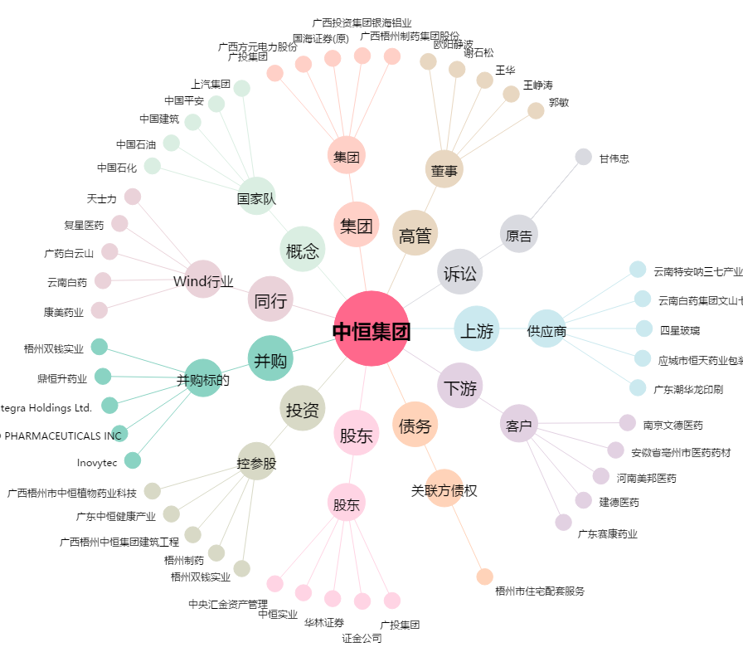
中恒集团[600252.SH] - 关系概览图

